Sheet1
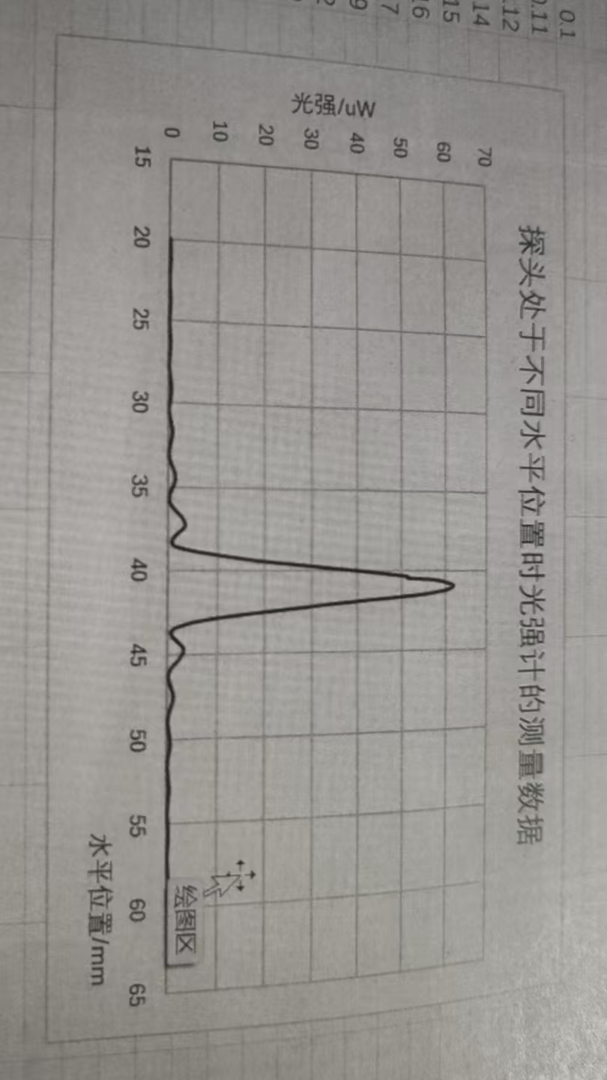
 | 0 | 0.1 | 0.2 | 0.3 | 0.4 | 0.5 | 0.6 | 0.7 | 0.8 | 0.9
20 | 0.1 | 0.11 | 0.12 | 0.14 | 0.15 | 0.16 | 0.17 | 0.19 | 0.2 | 0.2
21 | 0.2 | 0.2 | 0.2 | 0.19 | 0.19 | 0.19 | 0.18 | 0.16 | 0.15 | 0.13
22 | 0.12 | 0.1 | 0.09 | 0.08 | 0.07 | 0.07 | 0.07 | 0.08 | 0.08 | 0.1
23 | 0.11 | 0.12 | 0.14 | 0.15 | 0.17 | 0.18 | 0.19 | 0.21 | 0.21 | 0.2
24 | 0.2 | 0.2 | 0.18 | 0.17 | 0.16 | 0.14 | 0.12 | 0.1 | 0.09 | 0.08
25 | 0.08 | 0.07 | 0.05 | 0.09 | 0.1 | 0.12 | 0.14 | 0.16 | 0.19 | 0.21
26 | 0.21 | 0.26 | 0.28 | 0.29 | 0.3 | 0.3 | 0.29 | 0.28 | 0.26 | 0.24
27 | 0.22 | 0.2 | 0.16 | 0.1 | 0.12 | 0.1 | 0.08 | 0.08 | 0.09 | 0.1
28 | 0.13 | 0.16 | 0.19 | 0.23 | 0.27 | 0.31 | 0.36 | 0.41 | 0.46 | 0.48
29 | 0.5 | 0.51 | 0.51 | 0.5 | 0.08 | 0.45 | 0.41 | 0.36 | 0.7 | 0.25
30 | 0.21 | 0.16 | 0.13 | 0.11 | 0.1 | 0.11 | 0.15 | 0.2 | 0.26 | 0.32
31 | 0.4 | 0.47 | 0.53 | 0.6 | 0.66 | 0.72 | 0.75 | 0.77 | 0.77 | 0.75
32 | 0.72 | 0.67 | 0.61 | 0.54 | 0.196 | 0.38 | 0.3 | 0.23 | 0.17 | 0.14
33 | 0.12 | 0.13 | 0.16 | 0.21 | 0.25 | 0.36 | 0.49 | 0.63 | 0.76 | 1.9
34 | 1.03 | 1.14 | 1.24 | 1.31 | 1.36 | 1.37 | 1.35 | 0.29 | 1.21 | 1.08
35 | 0.95 | 6.82 | 0.67 | 0.54 | 0.41 | 0.29 | 0.2 | 0.15 | 0.16 | 0.23
36 | 0.36 | 0.52 | 0.75 | 1.01 | 1.27 | 1.57 | 1.92 | 2.29 | 2.58 | 2.9
37 | 3.05 | 3.24 | 3.37 | 3.42 | 3.37 | 3.17 | 2.82 | 2.39 | 1.91 | 1.58
38 | 1.27 | 1.03 | 0.85 | 0.76 | 0.78 | 0.99 | 1.52 | 2.61 | 4.06 | 5.78
39 | 7.84 | 10.01 | 12.31 | 14.72 | 7.24 | 20.3 | 23.9 | 27.6 | 31.1 | 34.6
40 | 38.4 | 41.8 | 45.1 | 48.3 | 51.3 | 54.3 | 57.1 | 59.3 | 60.7 | 1.6
41 | 62 | 61.6 | 60.9 | 59.5 | 57.6 | 55.5 | 52.4 | 48.7 | 45 | 41.4
42 | 37.9 | 34.4 | 31.4 | 28.3 | 25 | 21.6 | 18.5 | 15.4 | 12.2 | 11.3
43 | 7.45 | 5.63 | 4.09 | 2.94 | 1.9 | 1.2 | 0.78 | 0.67 | 0.74 | 0.92
44 | 1.16 | 1.46 | 1.8 | 2.16 | 2.5 | 2.85 | 3.12 | 3.25 | 3.24 | 3.14
45 | 2.95 | 2.75 | 2.55 | 2.31 | 2.04 | 1.74 | 1.43 | 1.09 | 0.82 | 0.62
46 | 0.46 | 0.35 | 0.26 | 0.23 | 0.24 | 0.29 | 0.38 | 0.48 | 0.62 | 0.74
47 | 0.86 | 0.97 | 1.07 | 1.15 | 1.2 | 1.22 | 1.21 | 1.18 | 1.12 | 1.01
48 | 0.9 | 0.78 | 0.69 | 0.58 | 0.46 | 0.36 | 0.28 | 0.2 | 0.16 | 0.13
49 | 0.13 | 0.15 | 0.18 | 0.22 | 0.28 | 0.34 | 0.42 | 0.48 | 0.56 | 0.61
50 | 0.64 | 0.66 | 0.67 | 0.66 | 0.64 | 0.6 | 0.56 | 0.51 | 0.42 | 0.35
51 | 0.29 | 0.24 | 0.19 | 0.16 | 0.13 | 0.1 | 0.09 | 0.09 | 0.17 | 0.13
52 | 0.17 | 0.21 | 0.25 | 0.28 | 0.32 | 0.36 | 0.39 | 0.42 | 0.44 | 0.45
53 | 0.44 | 0.43 | 0.42 | 0.39 | 0.36 | 0.33 | 0.28 | 0.24 | 0.2 | 0.16
54 | 0.14 | 0.12 | 0.1 | 0.1 | 0.1 | 0.11 | 0.12 | 0.14 | 0.17 | 0.2
55 | 0.23 | 0.26 | 0.28 | 0.3 | 0.32 | 0.33 | 0.33 | 0.33 | 0.32 | 0.3
56 | 0.28 | 0.27 | 0.25 | 0.22 | 0.2 | 0.17 | 0.14 | 0.11 | 0.1 | 0.09
57 | 0.09 | 0.09 | 0.1 | 0.11 | 0.12 | 0.14 | 0.17 | 0.18 | 0.2 | 0.22
58 | 0.24 | 0.26 | 0.27 | 0.28 | 0.28 | 0.28 | 0.27 | 0.26 | 0.24 | 0.22
59 | 0.2 | 0.18 | 0.16 | 0.14 | 0.12 | 0.11 | 0.1 | 0.09 | 0.09 | 0.09
60 | 0.08 | ——— | ——— | ——— | ——— | ——— |  | ——— | ———

